ﾗﾍﾞﾙ貼付要領
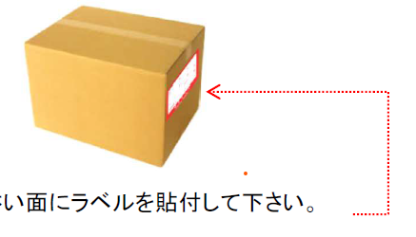
【電話機】 |  | 【什器】
ﾗﾍﾞﾙｼｰﾙはﾃﾞｨｽﾌﾟﾚｲの下に貼って下さい。 | ﾀﾞﾝﾎﾞｰﾙには入れないでください。 | ﾗﾍﾞﾙｼｰﾙは机上面に貼ってください。

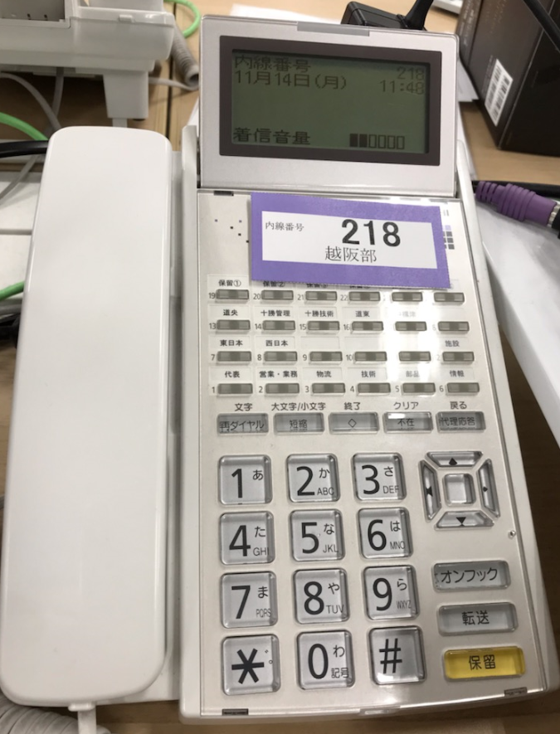

 |  | 【ﾀﾞﾝﾎﾞｰﾙ】

ﾚｲｱｳﾄｲﾒｰｼﾞ
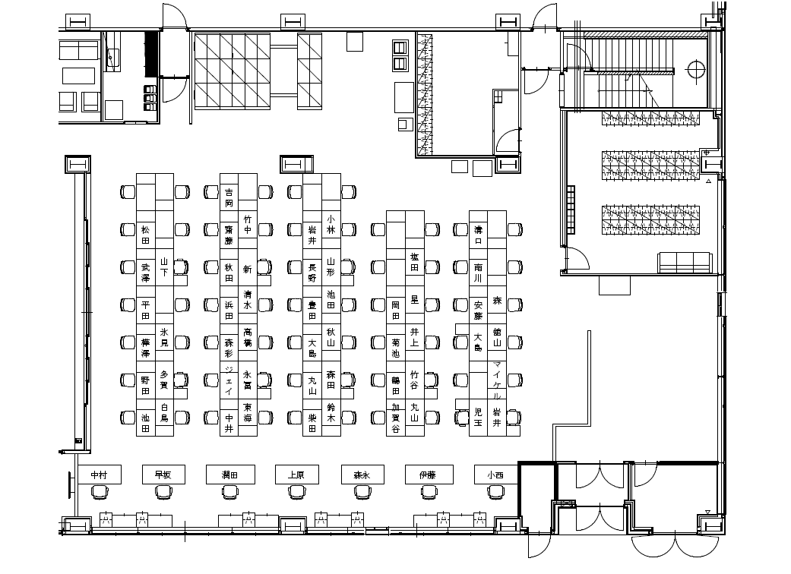
ﾚｲｱｳﾄ変更（案）
※座席の名前は確定ではありません

恵庭部品C倉庫スペース
ダンボール・集積場
 |  |  |  |  |  |  | 北側
 |  |  |  |  |  |  |  |  |  |  |  |  |  |  |  | 出入口
上段 | C-01-01-01 |  | 上段 | C-02-01-01 | 上段 | C-03-01-01 |  |  | 上段 | C-04-01-01 | 上段 | C-05-01-01 |  |  |  |  | 上段 | C-08-01-01
中段 | C-01-01-02 |  | 中段 | C-02-01-02 | 中段 | C-03-01-02 |  |  | 中段 | C-04-01-02 | 中段 | C-05-01-02 | C-05-SP-01 |  | C-05-SP-07 |  | 中段 | C-08-01-02
〃 | C-01-01-03 |  | 〃 | C-02-01-03 | 下段 | C-03-01-03 |  |  | 下段 | C-04-01-03 | 下段 | C-05-01-03 | ～06 |  | ～13 |  | 〃 | C-08-01-03
下段 | C-01-01-04 |  | 下段 | C-02-01-04 |  |  |  |  |  |  |  |  |  |  |  |  | 下段 | C-08-01-04
上段 | C-01-02-01 |  | 上段 | C-02-02-01 | 上段 | C-03-02-01 |  |  | 上段 | C-04-02-01 | 上段 | C-05-02-01
中段 | C-01-02-02 |  | 中段 | C-02-02-02 | 中段 | C-03-02-02 |  |  | 中段 | C-04-02-02 | 中段 | C-05-02-02
〃 | C-01-02-03 |  | 〃 | C-02-02-03 | 下段 | C-03-02-03 |  |  | 下段 | C-04-02-03 | 下段 | C-05-02-03
部品倉庫
デバン
製品倉庫
事務所
執務室
下段 | C-01-02-04 |  | 下段 | C-02-02-04
上段 | C-01-03-01 |  | 上段 | C-02-03-01 | 上段 | C-03-03-01 |  |  | 上段 | C-04-03-01 | 上段 | C-05-03-01 |  |  |  |  | 上段 | C-08-02-01
中段 | C-01-03-02 |  | 中段 | C-02-03-02 | 中段 | C-03-03-02 |  |  | 中段 | C-04-03-02 | 中段 | C-05-03-02 |  |  |  |  | 中段 | C-08-02-02
〃 | C-01-03-03 |  | 〃 | C-02-03-03 | 下段 | C-03-03-03 |  |  | 下段 | C-04-03-03 | 下段 | C-05-03-03 | ② 荷物・椅子 置き場 |  |  |  | 〃 | C-08-02-03
下段 | C-01-03-04 |  | 下段 | C-02-03-04 |  |  |  |  |  |  |  |  |  |  |  |  | 下段 | C-08-02-04
 |  |  | 左 | G-00-01-03 | 左 | G-00-08-01 |  |  |  | G-00-14-00
 | C-01-04-01 |  | 中 | G-00-01-02 | 中 | G-00-08-02 |  |  | ～ | G-00-14-03 |  | C-05-04-00
 |  |  | 右 | G-00-01-01 | 右 | G-00-08-03 |  |  |  |  | ～ | C-05-04-03
 |  |  | 左 | G-00-02-03 | 左 | G-00-09-01 |  |  |  | G-00-15-01
 |  |  | 中 | G-00-02-02 | 中 | G-00-09-02 |  |  |  | G-00-15-02 |  |  |  |  |  |  | 上段 | C-08-03-01
 | C-01-05-01 |  | 右 | G-00-02-01 | 右 | G-00-09-03 |  |  |  | G-00-15-03 |  | C-05-05-00 | 椅子置場 |  |  |  | 中段 | C-08-03-02
～ | C-01-05-04 |  | 左 | G-00-03-03 | 左 | G-00-10-01 |  |  |  |  | ～ | C-05-05-03 |  |  |  |  | 〃 | C-08-03-03
 |  |  | 中 | G-00-03-02 | 中 | G-00-10-02 |  |  |  | C-04-05-01 |  |  |  |  |  |  | 下段 | C-08-03-04
 |  |  | 右 | G-00-03-01 | 右 | G-00-10-03 |  |  | ～ | C-04-05-03
 |  |  | 左 | G-00-04-03 | 左 | G-00-11-01 |  |  |  |  |  |  | この辺
 |  |  | 中 | G-00-04-02 | 中 | G-00-11-02
 |  |  | 右 | G-00-04-01 | 右 | G-00-11-03 |  |  |  | C-04-06-01
 |  |  | 左 | G-00-05-03 | 左 | G-00-12-01
 |  |  | 中 | G-00-05-02 | 中 | G-00-12-02
 |  |  | 右 | G-00-05-01 | 右 | G-00-12-03
 |  |  | 左 | G-00-06-03 | 左 | G-00-13-01
 |  |  | 中 | G-00-06-02 | 中 | G-00-13-02
 |  |  | 右 | G-00-06-01 | 右 | G-00-13-03
 |  |  | 左 | G-00-07-03
 |  |  | 中 | G-00-07-02 |  | C-03-05-03
 |  |  | 右 | G-00-07-01

 |  | 事務所 |  |  |  |  | C倉庫
 | デバンスペース |  |  |  |  |  |  |  |  |  |  |  |  |  |  |  | D倉庫

 |  |  |  |  |  |  |  |  |  |  |  |  |  |  |  |  | C-08-04-00
 |  |  |  |  |  |  |  |  |  |  |  |  | ① ダンボール置場 ③ 使用後のダンボールの回収場所
上段 | C-01-06-01 |  | 上段 | C-02-06-01 | 上段 | C-03-06-01 |  |  | 上段 | C-04-06-01 | 上段 | C-05-06-01 |  |  |  |  | 上段 | C-08-04-01
中段 | C-01-06-02 |  | 中段 | C-02-06-02 | 中段 | C-03-06-02 |  |  | 中段 | C-04-06-02 | 中段 | C-05-06-02 |  |  |  |  | 中段 | C-08-04-02
下段 | C-01-06-03 |  | 下段 | C-02-06-03 | 下段 | C-03-06-03 |  |  | 下段 | C-04-06-03 | 下段 | C-05-06-03 |  |  |  |  | 〃 | C-08-04-03
 |  |  |  |  |  |  |  |  |  |  |  |  |  |  |  |  | 下段 | C-08-04-04
上段 | C-01-07-01 |  | 上段 | C-02-07-01 | 上段 | C-03-07-01 |  |  | 上段 | C-04-07-01 | 上段 | C-05-07-01
中段 | C-01-07-02 |  | 中段 | C-02-07-02 | 中段 | C-03-07-02 |  |  | 中段 | C-04-07-02 | 中段 | C-05-07-02 |  | 上段 | 上段
下段 | C-01-07-03 |  | 下段 | C-02-07-03 | 下段 | C-03-07-03 |  |  | 下段 | C-04-07-03 | 下段 | C-05-07-03 |  | C-06-06-02 | C-07-06-02

上段 | C-01-08-01 |  | 上段 | C-02-08-01 | 上段 | C-03-08-01 |  |  | 上段 | C-04-08-01 | 上段 | C-05-08-01 |  | 下段 | 下段 |  | 上段 | C-08-05-01
中段 | C-01-08-02 |  | 中段 | C-02-08-02 | 中段 | C-03-08-02 |  |  | 中段 | C-04-08-02 | 中段 | C-05-08-02 |  | C-06-06-01 | C-07-06-01 |  | 中段 | C-08-05-02
下段 | C-01-08-03 |  | 下段 | C-02-08-03 | 下段 | C-03-08-03 |  |  | 下段 | C-04-08-03 | 下段 | C-05-08-03 |  |  |  |  | 〃 | C-08-05-03
 |  |  |  |  |  |  |  |  |  |  |  |  |  |  |  |  | 下段 | C-08-05-04
上段 | C-01-09-01 |  | 上段 | C-02-09-01 | 上段 | C-03-09-01 |  |  | 上段 | C-04-09-01 | 上段 | C-05-09-01
中段 | C-01-09-02 |  | 中段 | C-02-09-02 | 中段 | C-03-09-02 |  |  | 中段 | C-04-09-02 | 中段 | C-05-09-02
下段 | C-01-09-03 |  | 下段 | C-02-09-03 | 下段 | C-03-09-03 |  |  | 下段 | C-04-09-03 | 下段 | C-05-09-03 |  | C-06-09-03

 |  |  |  |  |  |  |  | 南側

駐車場見取り図
 | １２月２日～４日工事期間 駐車場見取り図

Ｂ駐車場

 | 注意 |  | 1 | 2 | 3 | 4 | 6 | 7 | 8 | 9 | 10 | 11 | 12 | 13 | 14 | 15 | 16 | 17 | 18 | 19 | 20 | 21 | 22 | 23 | 24 | 25 | 26 | 27 | 28 | 29 | 30 | 31 | 32 | 33 | 34 | 35 | 36 | 37 | 38 | 39 | 40 | 41 | 42 | 43 | 44
 |  |  |  |  |  |  |  |  |  |  |  | 旧工場３６台、新工場８台 合計４４台 |  |  |  |  |  |  |  |  |  |  |  |  |  |  |  |  |  |  |  |  |  |  |  |  |  |  |  |  |  |  |  |  |  | 少量危 険物庫
 | 高圧受電所
原則禁止
 |  |  |  |  |  |  |  |  |  |  |  |  |  |  |  |  |  |  |  |  |  | 札晃 | 札晃 | 札晃 | 札晃 | 足澤 | 足澤

原則禁止
原則禁止
原則禁止
原則禁止
原則禁止
 |  |  |  |  |  |  | 研修棟 |  |  |  |  |  |  |  |  |  |  |  |  |  |  |  | 工場棟

 |  |  |  |  |  |  |  |  |  |  | ﾄﾗｯｸ | ﾄﾗｯｸ

原則禁止
 |  |  |  |  |  |  |  |  |  |  |  |  |  |  |  |  |  |  |  |  |  |  |  |  |  |  |  | 〇 | 私有車用駐車場は９１台分です。
 |  |  |  |  |  |  |  |  |  |  |  |  |  |  |  |  |  |  | 私有車
門扉 |  |  |  |  |  |  |  |  |  |  |  |  |  |  |  |  |  |  |  |  |  |  |  |  |  |  |  | 〇 | 駐車スペースがない場合だけ を利用
２日～４日 業者使用
 |  |  |  |  |  |  |  |  |  |  |  |  |  |  |  |  |  |  | 来客者用
 |  |  |  |  |  |  |  |  |  |  |  |  |  |  |  |  |  |  |  |  |  |  |  |  |  |  |  |  | 可能とします。
 |  |  |  |  |  |  |  |  |  |  |  |  |  |  |  |  |  |  | 社有車
 | 旗 |  |  |  |  |  |  |  |  |  |  |  |  |  |  |  |  |  |  |  |  |  |  |  |  |  |  | 〇 | 駐車は、片側から（手前や奥側）より詰めて下さい。

大 型
 |  |  |  |  |  |  |  |  |  |  |  |  |  |  |  |  |  |  |  |  |  |  |  |  |  |  |  |  | （白線が見えなくなり、効率が悪いため！！ 夏場も詰める）
 |  |  |  |  |  |  |  |  | お役様用
 |  |  |  |  |  |  |  |  |  |  |  |  | 喫煙所

 | 指定
 | 指定 | 展示室

乗用車 ・小型
Ａ駐車場

 | 看板

 |  | 旧戸磯会館駐車場 約 ２０ 台

 | 防火水槽

Ｃ駐車場

